MATRIZ RACI
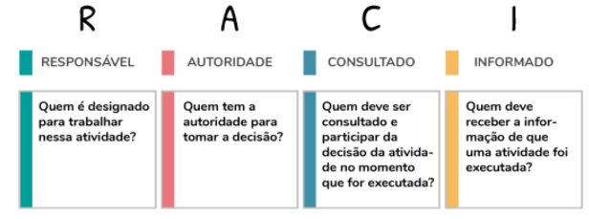
USER STORY CODE | SPRINT 3 - TASKS |  | DANIELLE | DEBORA | JEAN | HARIEL | HENRIQUE | MARIANA | VINÍCIUS
US_9 | Integração do Botão/Pop-up de Upload do arquivo JSON
 |  | Rota Post: "botão upload" envia arquivo p/ servidor | I | I | I | I | I | R | A
 |  | Botão "save data": inclui dados json no DB | I | I | I | I | I | R | A
 |  | Estética e resonsividade dos botões upload e save data | I | I | I | I | I | A | R

US_18 | Criação da logotipo e paleta de cores do projeto
 |  | Identidade Visual | R | C | C | C | C | C | A

OP_01 | Organização do GitHub
 |  | Criar Branch Sprint 3 e incluir informações Gerais | I | I | I | A | I | I | R
 |  | Incluir e Organizar Documentação | I | R | I | I | I | R | A
 |  | Criar e incluir Gifs do projeto | I | R | I | I | A | I | R

OP_02 | Atualização das ferramentas de Gerenciamento do projeto
 |  | Atualização escopo GITHUB "PROJECTS" | C | C | C | C | C | A | R
 |  | Atualização escopo JIRA | C | A | C | C | C | C | R
 |  | Atualização MS PROJECT | C | A | C | C | C | R | C

OP_03 | Pitch - Sprint 3
 |  | Preparação slides | C | A | C | C | C | C | R
 |  | Preparação roteiro | C | C | C | A | C | C | R
 |  | Excecução da Apresentação | C | C | C | C | A | C | R

OP_04 | Estudo das Tecnologias utilizadas |  | I | I | R | I | I | I | A

 |  | OP: Tarefas operacionas, que não geraram "user stories"

